Titul
Výsledková listina

turnaj |  |  | povrch
8. | Klubový turnaj |  | mtg

datum
2019-10-10
pořadatel |  | umístění hřiště
Yamka MC Butovice |  | Minigolf Kotva
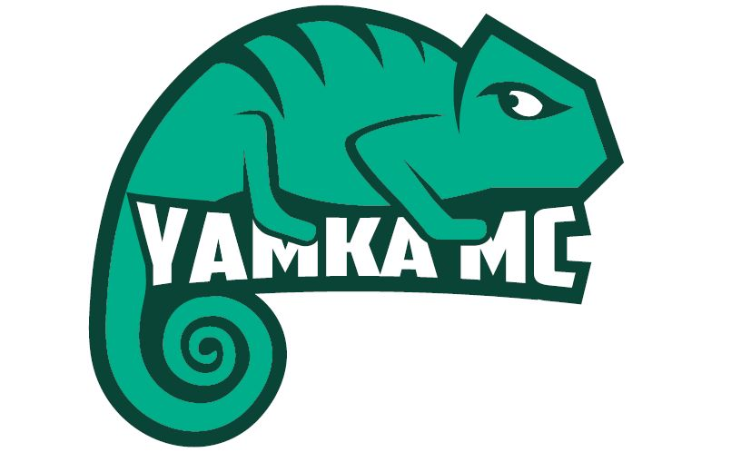 místo pro loga sponzorů a partnerů

Ředitel turnaje: | Tomáš Navrátil

Hlavní rozhodčí: | Tomáš Navrátil

Rozhodčí:

Jury:

